预测决策
Column Name | Description | Type | 坐标系说明(只考虑车道内交通场景): | 地图中对应格式
自车信息
Vehicle_ID | 车辆编号 | Number | 每隔一段距离建立一个固定点坐标系，固定点位于车道起始线左侧边缘。
Local_X | 车辆相对于当前车道起始线的距离，即车辆的纵向坐标 | Double | 纵向以向前为正，横向以向右为正。
Local_Y | 车辆相对于当前车道左侧边缘的距离，即车辆的横向位置 | Double | 在城市交通场景下可以在每两个交叉路口之间的车道内，坐标系以车道起始线开始到车道
Local_theta | 车辆偏离纵轴的角度，偏向横向正方向为正 | Double | 截至线结束。然后道路口场景由负责路口，红绿灯的同学负责决策规划。
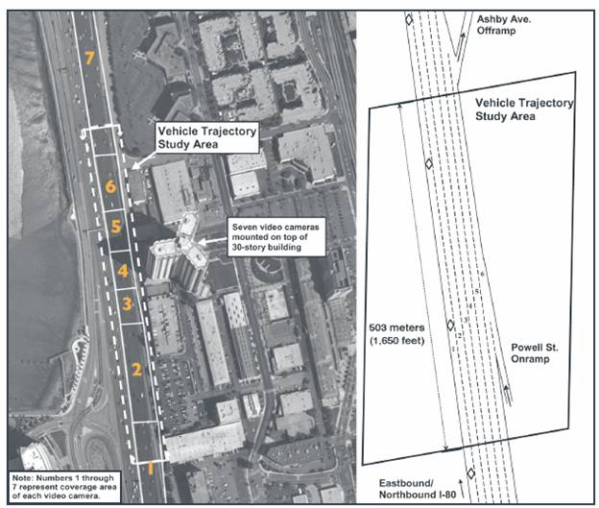
v_Vel | 车辆瞬时速度 | Double
v_Acc | 车辆瞬时加速度 | Double
v_omega | 车辆瞬时横摆角速度 | Double
地图信息
纵向范围 | 纵向上以自车为中心传感器所检测到的周围10m范围 |  |  | 纵向范围和横向范围指出了需要调用的地图信息范围
横向范围 | 横向上包括当前车道与相邻左右两车道
左右边界是否可换道 |  |  |  | Lane Border->borderType(详见word说明文档)
预测模块预期输入为二次多项式拟合参数 | 对于车道线，地图给出的是离散点形式，形成二次多项式需要自己后期处理
 | 在纵向范围约束和横向范围约束所形成的这样一个图形范围内：
关于周围车辆的信息由传感给出 | 以自车为中心形成一个九宫格，此时对车辆未来时刻运动造成影响是前方3辆
 | 车，左侧车辆（在左侧没有车辆情况下考虑范围内左后方车辆），右侧车辆
 | （在右侧没有车辆情况下考虑范围内左后方车辆），共计5辆车。
 | 则需要这5辆车的信息，缺位请忽略。

周边车辆信息 |  |  |  | 每隔一段距离建立一个固定点坐标系，固定点位于车道起始线左侧边缘。
Vehicle_ID | int | 单位 | 车辆ID | 纵向以向前为正，横向以向右为正。
x | array | m | 与自车的相对位置
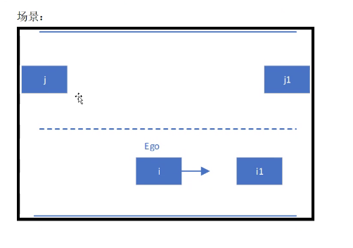
y | array | m | 与自车的相对位置 | 1. 考虑自车的前车和左右相邻车道内可能换入位置的前后车，共五辆周围车辆； 2. 以自车为基准的车道坐标系； 3. 数组第几位代表对应Vehicle_ID的值,从0到4
v_x | array | m/s | 相对速度
v_y | array | m/s | 相对速度
L | array | m | 车辆Bounding Box长度
a_max | array | m/s^2 | 最大加速度
a_expct | array | m/s^2 | 预期加速度
/omega_ | array | rad/s | 横摆角速度

